版本测试日报
西安加中准源科技有限公司
表格编号：JZZY-A4-QA-10304
修订版本：V1.0
表格修订日期：2024/7/24
AcuHMI-1-7 v1.03p01版本软件测试报告 （密级：C级）+A2:I32A2:I34A6A2:I66
【软件版本】 | v1.03p01 | 【硬件版本】 | v1.05
【测试日期】 | 2026.04.27-2026.04.29 | 【版本目标】 | 修改点验证
整体测试进展
1.用例执行总结：用例执行完成度100%； 2.问题单回归18个，通过18个； 3. 发现并确认产品问题13个。
风险&阻塞
序号 | 问题描述 |  |  |  |  |  | 责任人 | 期望解决日期
1
用例执行情况
序号 | 测试模块 | 用例总数 | 执行数 | Passed | Failed | Unavailable | Blocked | 执行率
1 | 接入设备日志管理 | 30 | 30 | 27 | 3 | 0 | 0 | 100.00%
2 | 设备数据协议转换 | 150 | 99 | 65 | 21 | 13 | 0 | 66.00%
3 | 系统设置 | 3 | 3 | 1 | 2 | 0 | 0 | 100.00%
4 | Virtual Device | 18 | 16 | 14 | 1 | 1 | 0 | 88.89%
5 | 接线检查 | 34 | 0 | 0 | 0 | 0 | 0 | 0.00%
Total |  | 235 | 148 | 107 | 27 | 14 | 0 | 62.98%
发现问题列表
问题单号 | 问题简要描述 |  |  |  |  |  | 严重程度 | 类别

问题单回归情况
问题单号 | 问题简要描述 |  |  |  |  | 回归测试人员 | 回归通过（是/否） | 类别

产品问题单解决统计
状态 | 数量 | 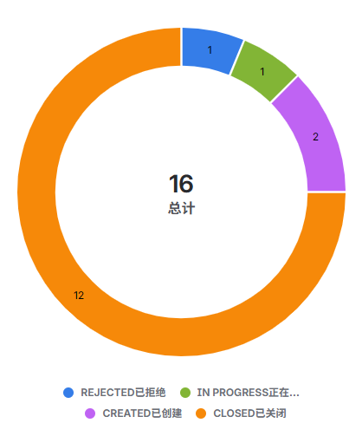
Closed 已关闭 | 12
Created 已创建 | 2
To be Verified 待验证 | 0
Rejected 已拒绝 | 1
In Progress 正在进行 | 1
HOLDING | 0
Self-testing 自测中 | 0
Reopen 重新打开 | 0

